상품제안서
인스타 카드트레이 피규어 세트 | 상품코드: S45889

 |  |  |  |  |  |  | 02-713-8555 | www.synergygift.co.kr
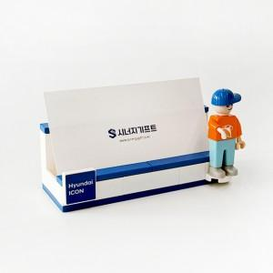 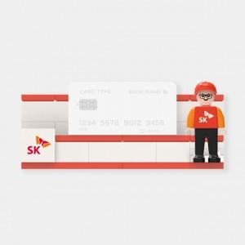 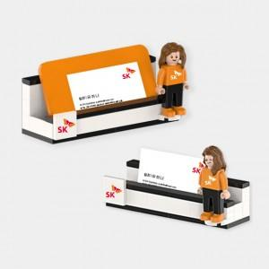

【상세/제작정보】 | <p><span style="font-size: 14pt;">기본인쇄 포함사항 - 얼굴 + 상의앞면 + 트레이 타일 인쇄포함</span><span style="font-size: 14pt;">&nbsp;</span></p><p><span style="font-size: 14pt;">&nbsp;</span></p><p><span style="font-size: 14pt;">배경지 기본 기성포함 / 커스텀 제작시 + 400원 추가</span></p>

【인쇄/포장옵션】 | 풀칼라 / 포장불가능

【공급단가】 | 수량 | 100~ | 300~ | 500~ | 1,000~ | 3,000~
*VAT별도 | 단가 | 11,050원 | 10,000원 | 9,000원 | 7,360원 | 6,780원

【상품 URL】 | https://www.synergygift.co.kr:443/src/goods_detail.php?gdno=45889

